RACI
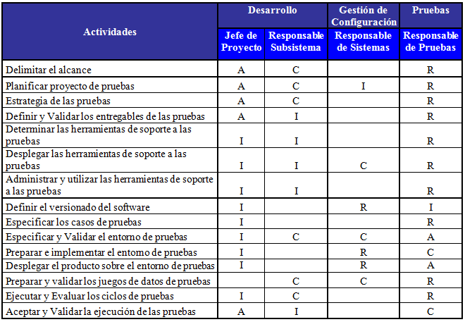
The Doer | R | Responsible |  | R | Responsable (ejecuta) |  | HACER | El hacedor
 |  |  | Who is/will be doing this task |  |  | ¿Quién está / estará haciendo esta tarea?
 |  |  | Who is assigned to work on this task? |  |  | ¿Quién está asignado para trabajar en esta tarea?

Buck stops here | A | Accountable |  | A | Responsable (explicable, decide, justifica acciones, reporta) |  | HACER HACER | Quien decide / vela porque la tarea se cumpla
 |  |  | Who's head will roll if this goes wrong? |  |  | ¿Quién dirigirá si esto va mal?
 |  |  | Who has the authority to take decisión? |  |  | ¿Quién tiene la autoridad para tomar una decisión?

in the know | C | Consulted |  | C | Consultado |  | CONSULTADO SOBRE REALIZACION DE TAREA | El experto
 |  |  | Anyone who can tell me more about this task? |  |  | Cualquiera que me pueda contar más sobre esta tarea?
 |  |  | Any skateholders already identified? |  |  | ¿Cualquier interesado ya identificado?

kept in the picture | I | Informed |  | I | Informado |  | DEBE SER INFORMADO SOBRE LA REALIZACION DE LA TAREA | El afectado
 |  |  | Anyone whose work depends on this task? |  |  | ¿Alguien cuyo trabajo depende de esta tarea?
 |  |  | Who has to be kept updated about the progress? |  |  | ¿Quién tiene que mantenerse actualizado sobre el progreso?

OBS
